architecture
A- ONION ARCHITECTURE
 | for WebAPI RESTFul (ASP.NET CORE 8.0) |  |  |  | 1- DOMAIN (tầng xử lý logic)
 |  |  |  |  |  | - Entities: domain model là các Entity class dùng để ánh xạ một table trong database

DOMAIN
PERSISTENCE
SERVICE
PRESENTATION
POSTGRES
INFRASTRUCTURE
TEST
 |  |  |  |  |  | - Migration (không tạo trong project)

 |  |  |  |  |  | - DbContext: sử dụng DbContext để kết nối dữ liệu với Database

 |  |  |  |  |  | - DTO: là một object kết hợp nhiều tham số thành một đặt trong một lớp DTO

 |  |  |  |  |  | - AutoMapper: trung gian chuyển đổi qua lại giữa Entities và DTO
 |  |  |  |  |  |  | (thư viện cùng tên)
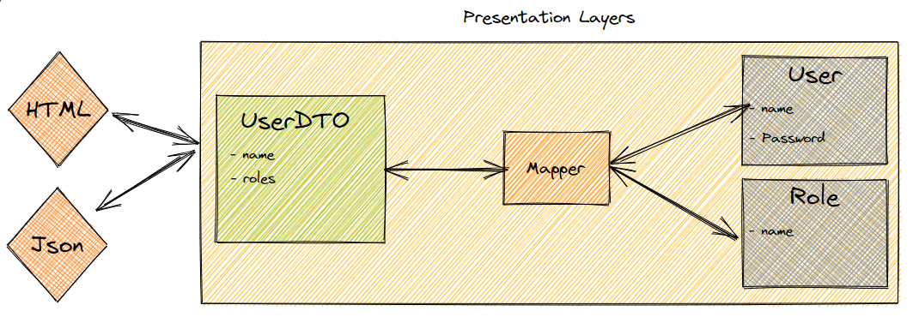

 |  |  |  |  | 2- PERSISTENCE (tầng thao tác với cơ sở dữ liệu)
 |  |  |  |  |  | - Repositories: là một lớp trung gian giữa Domain và Persistent Layer,
 |  |  |  |  |  |  | sẽ cung cấp một abstraction để truy cập vào data trong database, file, hoặc các service khác

 |  |  |  |  |  |  | Kỹ thuật sử dụng:
 |  |  |  |  |  |  |  | + Dapper - ORM | Create connection -> write query as string/stored procedure -> execute
 |  |  |  |  |  |  |  | + EntityFramework | Map entity -> translate queries from linq -> track changes -> execute

 |  |  |  |  | 3- SERVICE (tầng giao tiếp giữa tầng thao tác dữ liệu với tầng trình bày)
 |  |  |  |  |  | chứa các interfaces với các phương thức CRUD (thêm, sửa, xóa,..)

 |  |  |  |  | 4- INFRASTRUCTURE (tầng cơ sở hạ tầng)
 |  |  |  |  |  | supporting libraries cho những tầng khác

 |  |  |  |  | 5- PRESENTATION (tầng trình bày RESTful API)
 |  |  |  |  |  | - Controllers: là thành phần đầu tiên nhận request từ người dùng.
 |  |  |  |  |  |  | Khi người dùng truy cập URL qua trình duyệt, ASP.NET Core routing sẽ map request đó vào controller cụ thể.

B- HƯỚNG DẪN SỬ DỤNG

 | 1- Tạo mới thư mục <Todos> có cấu trúc như hình
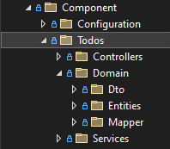

 | 2- Domain
 |  | 2-1- Tạo class entity <Todo>

 |  | Nội dung: gồm các fields của table <Todo>
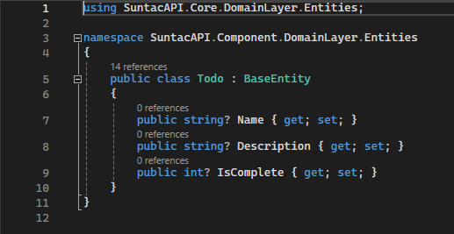

 |  | ※ | Các fields như: Id, CreatedUser, CreatedDate, ModifiedUser, ModifiedDate
 |  |  |  | được thừa kế sẵn từ class <BaseEntity>

 |  | 2-2- Tạo các class DTO <TodoCreate>, <TodoUpdate>

 |  | Nội dung: gồm các fields của table <Todo>
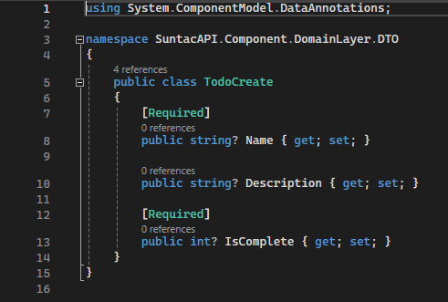
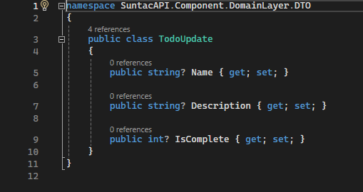

 |  | 2-3- Tạo class Mapper <TodoProfile>

 |  | Nội dung: map <TodoCreate> với <Todo> và map <TodoUpdate> với <Todo>
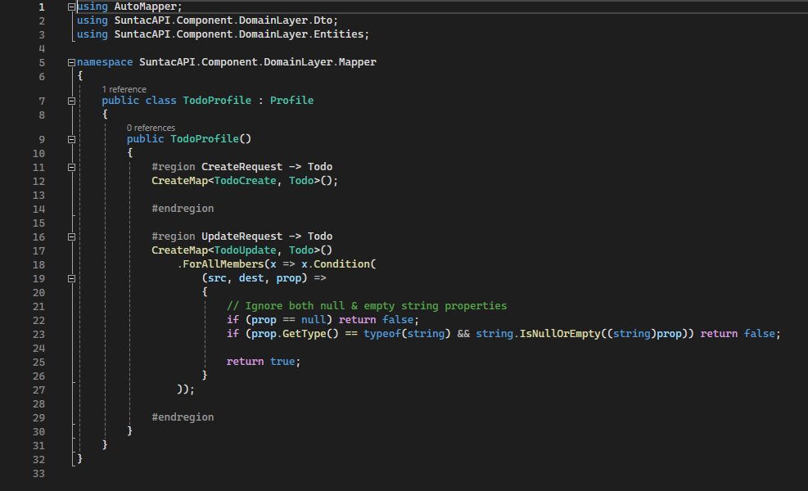

<TodoCreate> <--> <Todo>

<TodoUpdate> <--> <Todo>

 | 3- Services

 |  | 3-1- Tạo class TodoInitService → tạo mới table nếu chưa tồn tại trên DB
 |  | Nội dung:
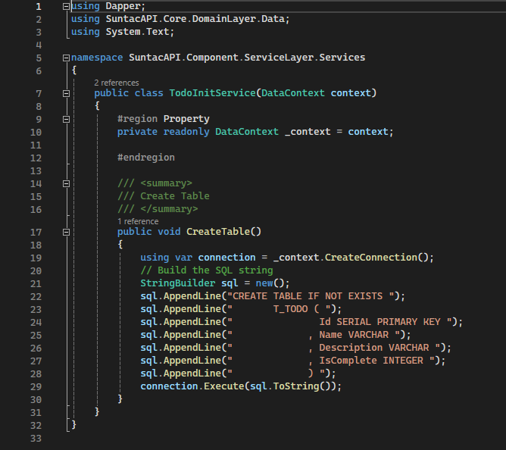

 |  | 3-2- Tạo class TodoService
 |  | Nội dung:
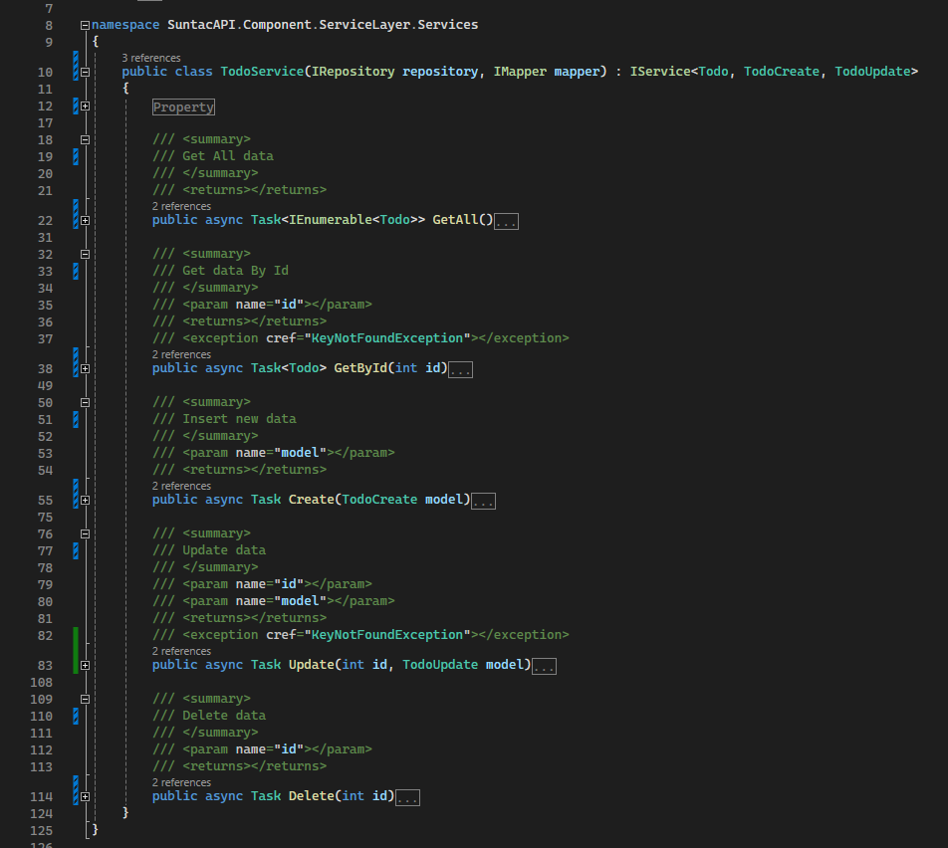

 | 4- Controllers

 |  | Tạo class TodoInitService
 |  | Nội dung:
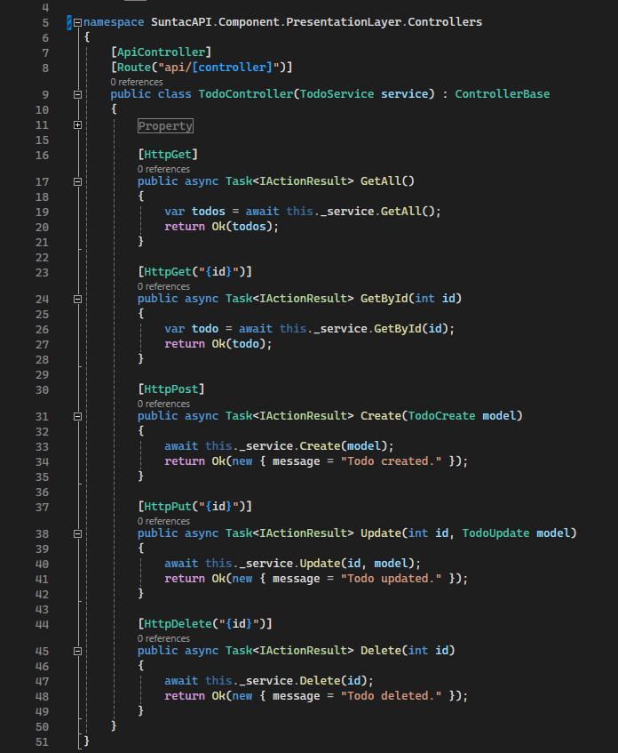

 | 5- Configuration

 |  | 5-1- Đăng ký service vào DI
 |  | Nội dung:
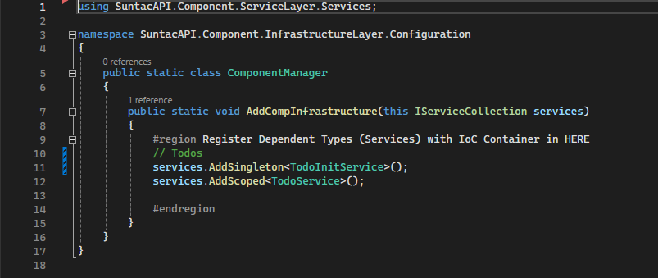

Add to HERE

 |  | 5-2- Đăng ký service tạo table
 |  | Nội dung:
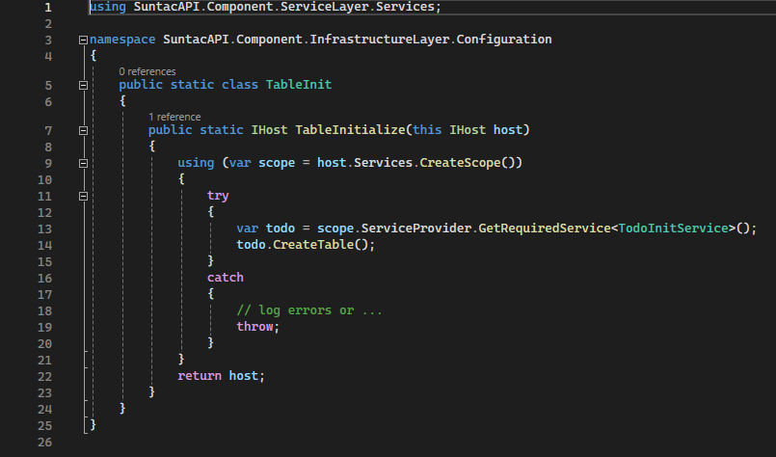

Add to HERE

 | 6- Test
 |  | 6-1- Run debug

 |  | 6-2- Test
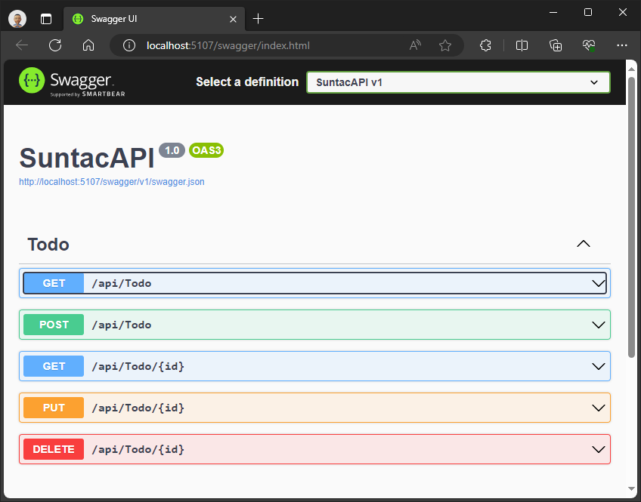
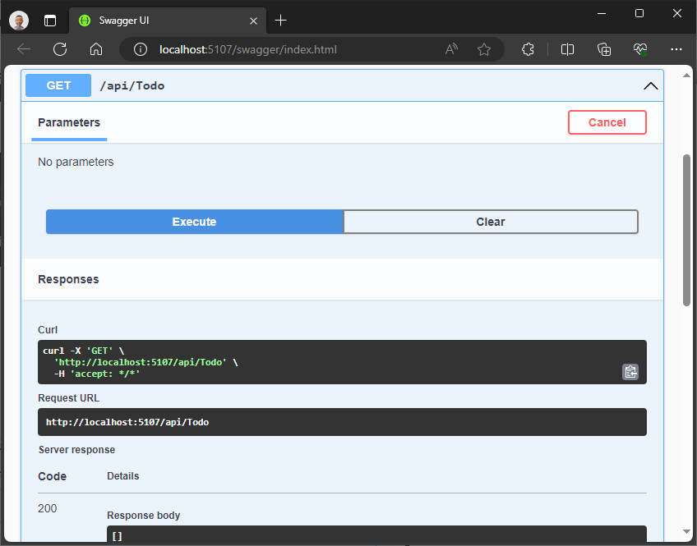

-- DONE --

async&sync
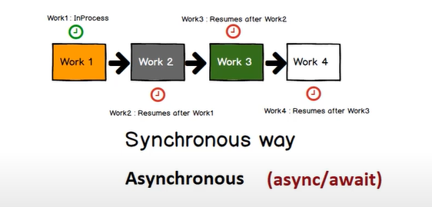

Task.FromResult | trả về như về một kiểu dữ liệu như là 1 Task
 | không xử lý như một Task

Task.Factory.StartNew | tạo ra một Task mới để xử lý bất đồng bộ mà bên trong code không có chỗ nào bất đồng bộ

